サイトマップ構造図
サイトマップ構造図
共通情報 | システム名 | オンラインショッピングシステム | 作成者 | 森川
 | 工程名 | 外部設計 | 作成日付 | 2022-09-29
 | ドキュメント名 | サイトマップ構造図 | バージョン | v1.0
書誌情報 | 書誌名称 | オンラインショッピングシステム サイトマップ構造図 | 更新者
 | 概要 | 本サイトマップ構造図はオンラインショッピングシステムに | 更新日付
トップぺージ

ログイン

マイページ

お気に入り
商品詳細
カート

お気に入り一覧
商品
注文確定

画面遷移図
画面遷移図
共通情報 | システム名 | オンラインショッピングシステム | 作成者 | 交野
 | 工程名 | システム設計 | 作成日付 | 2022-09-21
 | ドキュメント名 | オンラインショッピングサイト 画面設計書 | バージョン | v1.0
書誌情報 | 書誌名称 | オンラインショッピングサイト 画面一覧 | 更新者
 | 概要 | 本画面一覧は、オンラインショッピングサイトに含まれる画面の一覧を示す。 | 更新日付

【G1-1】
トップ画面
[ログアウト]
ログアウト

【G1-2-3】 商品詳細画面

【G1-2-2】
マイページ画面

【G1-2-1】
ログイン画面
【G1-2-4】 カート画面
【G1-2-5】
注文確定画面

[ログイン]

（G1-1）
画面レイアウト定義
共通情報 |  | システム名 | オンラインショッピング |  |  |  |  |  |  |  |  |  |  | 作成者 | 原田
 |  | 工程名 | システム設計 |  |  |  |  |  |  |  |  |  |  | 作成日付 | 2022-07-29
 |  | ドキュメント名 | オンラインショッピング 画面設計書 |  |  |  |  |  |  |  |  |  |  | バージョン | v1.0
書誌情報 |  | 書誌名 | 販売管理システム 画面レイアウト |  |  |  |  |  |  |  |  |  |  | 更新者
 |  | 画面ID | G1-1 |  | 画面の名称 |  | トップページ |  |  |  |  |  |  | 更新日付
 |  | 概要 | お客様用のトップ画面。
レイアウト図 |  |  |  |  |  |  |  |  | 操作手順

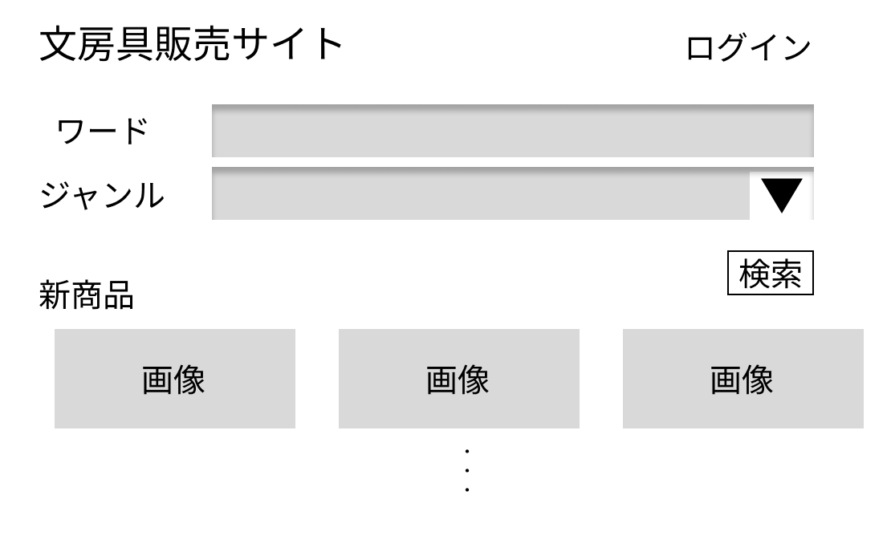
①
 |  |  |  |  |  |  |  |  |  | 1 ログインボタンを押下すると、ログイン処理を起動する

②
 |  |  |  |  |  |  |  |  |  | 2 ワードに検索したい商品名があれば入力する

③
 |  |  |  |  |  |  |  |  |  | 3 ジャンルをリスとボックスから選択する

④
 |  |  |  |  |  |  |  |  |  | 4 ボタンを押すと、選択した情報に応じた商品が表示される
⑤
 |  |  |  |  |  |  |  |  |  | 5 新商品についての情報を表示する

使用する部品
識別ID | ラベル |  | 入力／表示 | 部品の種類 |  | 表示桁数 | 入力桁数 | データ型 | 文字種 | 初期表示 | 設定元 | 設定先 | 説明
① | ログイン |  | - | ボタン |  | - | - | - | - | - | - | - | ログアウト処理を起動するボタン
② | ワード |  | 入力 | テキストボックス |  | 191桁 | - | 文字列型 | - | - |  |  | 商品名を入力するテキストボックス
③ | ジャンル |  | 入力 | リストボックス |  | - | - | - | - | - |  |  | ジャンルを入力するテキストボックス
④ | 検索 |  | - | ボタン |  | - | - | - | - | - | - | - | 商品の情報を検索するボタン
⑤ | 新商品 |  | 表示 | 文字列 |  | 191桁 | - | 文字列型 | - | - |  |  | 新商品についての情報を表示する

（G1-2-1）
画面レイアウト定義
共通情報 |  | システム名 | オンラインショッピング |  |  |  |  |  |  |  |  |  |  | 作成者 | 原田
 |  | 工程名 | システム設計 |  |  |  |  |  |  |  |  |  |  | 作成日付 | 2022-07-29
 |  | ドキュメント名 | オンラインショッピング 画面設計書 |  |  |  |  |  |  |  |  |  |  | バージョン | v1.0
書誌情報 |  | 書誌名 | 販売管理システム 画面レイアウト |  |  |  |  |  |  |  |  |  |  | 更新者
 |  | 画面ID | G1-2-1 |  | 画面の名称 |  | ログイン画面 |  |  |  |  |  |  | 更新日付
 |  | 概要 | お客様がログインする画面
レイアウト図 |  |  |  |  |  |  |  |  | 操作手順

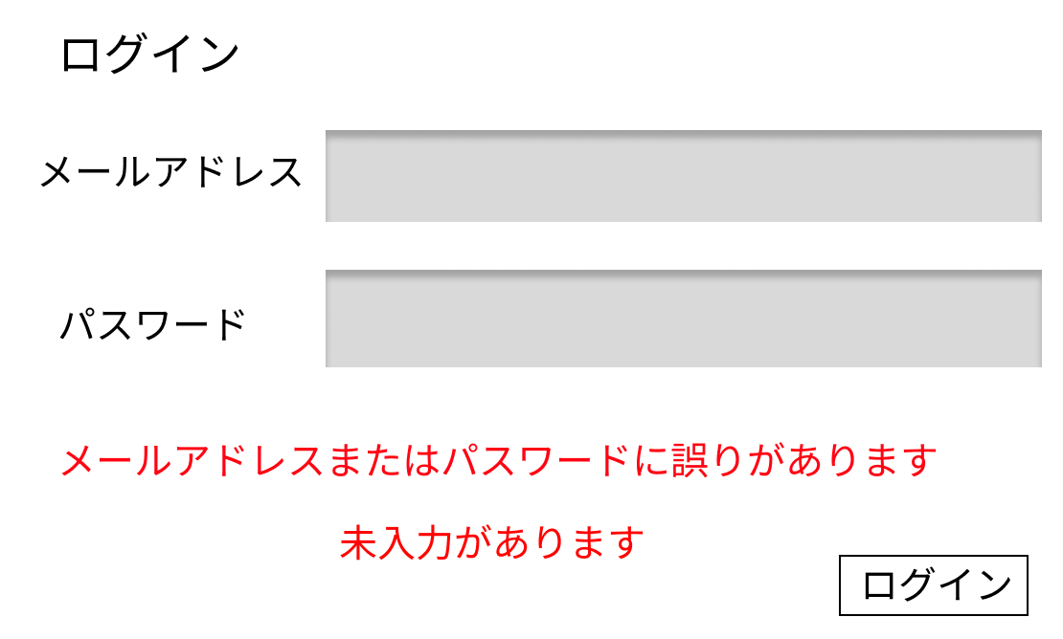
 |  |  |  |  |  |  |  |  |  | 1 メールアドレスをテキストボックスへ入力する
①
 |  |  |  |  |  |  |  |  |  | 2 パスワードをテキストボックスへ入力する
0
 |  |  |  |  |  |  |  |  |  | 3 ログインボタンを押下する

0
 |  |  |  |  |  |  |  |  |  | 3-1 正しいメールアドレス、パスワードが入力された場合
 |  |  |  |  |  |  |  |  |  | ログイン処理が起動され、マイページ画面(G1-2-2)へ移動する
②
0
 |  |  |  |  |  |  |  |  |  | 3-2 メールアドレス、パスワードが未入力または誤っている場合
 |  |  |  |  |  |  |  |  |  | エラーメッセージ欄に表示された「メールアドレスまたは
 |  |  |  |  |  |  |  |  |  | パスワードに誤りがあります 未入力があります」というメッセージ内容に従って
 |  |  |  |  |  |  |  |  |  | 再入力する
④
0
③

使用する部品
識別ID | ラベル |  | 入力／表示 | 部品の種類 |  | 表示桁数 | 入力桁数 | データ型 | 文字種 | 初期表示 | 設定元 | 設定先 | 説明
① | メールアドレス |  | 入力 | テキストボックス |  | 20桁 | 7桁 | 文字列 | 半角 | なし | 入力 | - | メールアドレスを入力するテキストボックス
② | パスワード |  | 入力 | テキストボックス |  | 20桁 | 100桁 | 文字列 | 半角 | なし | 入力 | - | パスワードを入力するテキストボックス
③ | エラーメッセージ |  | 表示 | 文字列 |  | - | - | - | - | - | - | - | ログイン失敗の場合、エラーメッセージを表示
④ | ログイン |  | - | ボタン |  | 50桁 | - | 文字列 | 全角 | なし | - | - | ログイン処理を起動するボタン

（G1-2-2）
画面レイアウト定義
共通情報 |  | システム名 | オンラインショッピング |  |  |  |  |  |  |  |  |  |  | 作成者 | 原田
 |  | 工程名 | システム設計 |  |  |  |  |  |  |  |  |  |  | 作成日付 | 2022-07-29
 |  | ドキュメント名 | オンラインショッピング 画面設計書 |  |  |  |  |  |  |  |  |  |  | バージョン | v1.0
書誌情報 |  | 書誌名 | 販売管理システム 画面レイアウト |  |  |  |  |  |  |  |  |  |  | 更新者
 |  | 画面ID | G1-2-2 |  | 画面の名称 |  | マイページ画面 |  |  |  |  |  |  | 更新日付
 |  | 概要 | お気に入り設定している商品を表示する画面
レイアウト図 |  |  |  |  |  |  |  |  | 操作手順

①
②
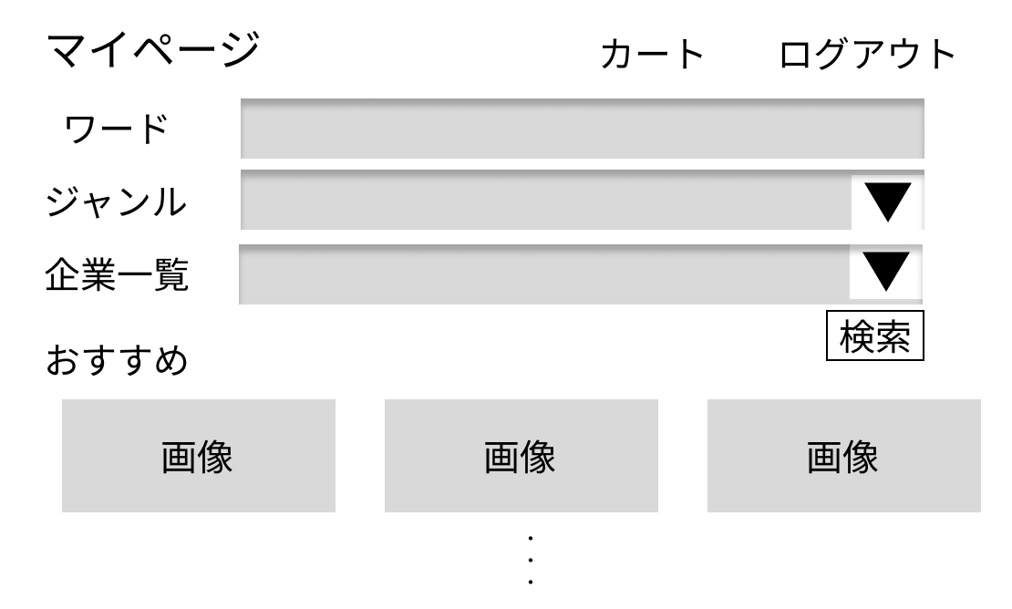
 |  |  |  |  |  |  |  |  |  | 1 カートボタンを押下すると、カート画面(G1-2-3)に遷移する

 |  |  |  |  |  |  |  |  |  | 2 ログアウトボタンを押下すると、ログアウト処理を起動する
③
 |  |  |  |  |  |  |  |  |  | 3 ワードのテキストボックスに検索したいワードがあれば入力する
④
 |  |  |  |  |  |  |  |  |  | 4 検索したいジャンルをリストボックスから選択する
⑤
⑥
 |  |  |  |  |  |  |  |  |  | 5 検索したい企業をリストボックスから選択する
⑦
 |  |  |  |  |  |  |  |  |  | 6 3,4,5で入力した内容を基に検索処理を起動する

使用する部品
識別ID | ラベル |  | 入力／表示 | 部品の種類 |  | 表示桁数 | 入力桁数 | データ型 | 文字種 | 初期表示 | 設定元 | 設定先 | 説明
① | カート |  | - | ボタン |  | - | - | - | - | - | - | - | カート画面に遷移するボタン
② | ログアウト |  | - | ボタン |  | - | - | - | - | - | - | - | ログアウト処理を起動するボタン
③ | ワード |  | 入力 | テキストボックス |  | 191桁 | - | 文字列型 | 全角 | - |  |  | 商品名を入力するテキストボックス
④ | ジャンル |  | 入力 | リストボックス |  | - | - | - | - | - |  |  | ジャンルを選択するリストボックス
⑥ | 検索 |  | - | ボタン |  | - | - | - | - | - | - | - | 検索処理を起動するボタン

（G1-2-3）
画面レイアウト定義
共通情報 |  | システム名 | オンラインショッピング |  |  |  |  |  |  |  |  |  |  | 作成者 | 原田
 |  | 工程名 | システム設計 |  |  |  |  |  |  |  |  |  |  | 作成日付 | 2022-07-29
 |  | ドキュメント名 | オンラインショッピング 画面設計書 |  |  |  |  |  |  |  |  |  |  | バージョン | v1.0
書誌情報 |  | 書誌名 | 販売管理システム 画面レイアウト |  |  |  |  |  |  |  |  |  |  | 更新者
 |  | 画面ID | G1-2-3 |  | 画面の名称 |  | 商品詳細画面 |  |  |  |  |  |  | 更新日付
 |  | 概要 | 商品の詳細を表示する画面
レイアウト図 |  |  |  |  |  |  |  |  | 操作手順
①
②
③
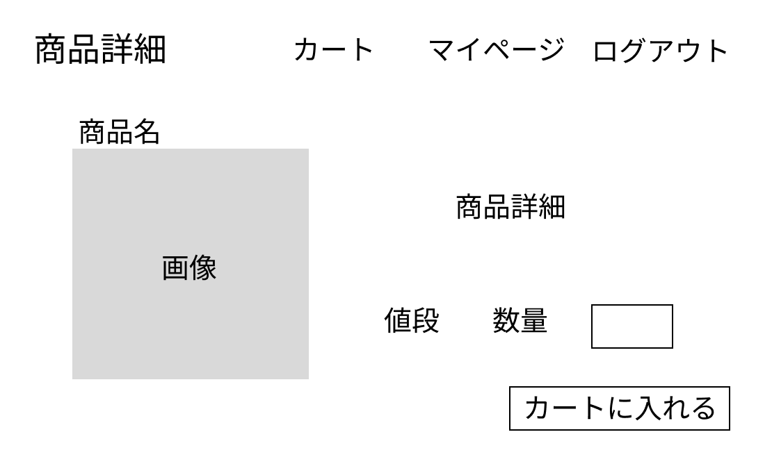
 |  |  |  |  |  |  |  |  |  | 1 カートボタンを押下すると、カート画面(G1-2-3)に遷移する

④
 |  |  |  |  |  |  |  |  |  | 2 マイページボタンを押下すると、マイページ画面(G1-2-1)に遷移する

 |  |  |  |  |  |  |  |  |  | 3 ログアウトボタンを押下すると、ログアウト処理を起動する
⑤
 |  |  |  |  |  |  |  |  |  | 4 商品の商品名を表示する
⑥
 |  |  |  |  |  |  |  |  |  | 5 商品の商品詳細を表示する
⑦
 |  |  |  |  |  |  |  |  |  | 6 商品の値段を表示する

 |  |  |  |  |  |  |  |  |  | 7 数量テキストボックスに、適当な数をいれる
⑧
 |  |  |  |  |  |  |  |  |  | 8 カートに入れるボタンを押下すると、④の数量分の商品をカートに入れる

使用する部品
識別ID | ラベル |  | 入力／表示 | 部品の種類 |  | 表示桁数 | 入力桁数 | データ型 | 文字種 | 初期表示 | 設定元 | 設定先 | 説明
① | カート |  | - | ボタン |  | - | - | - | - | - | - | - | カート画面に遷移するボタン
② | マイページ |  | - | ボタン |  | - | - | - | - | - | - | - | マイページに遷移するボタン
③ | ログアウト |  | - | ボタン |  | - | - | - | - | - | - | - | ログアウト処理を起動するボタン
④ | 商品名 |  | 表示 | 文字列 |  | 191桁 | - | 文字列型 | 全角 | - |  |  | 商品の商品名を表示する
⑤ | 商品詳細 |  | 表示 | 文字列 |  | 191桁 | - | 文字列型 | 全角 | - |  |  | 商品の詳細情報を表示する
⑥ | 値段 |  | 表示 | 数値 |  | 191桁 | - | 文字列型 | 全角 | - |  |  | 商品の値段を表示する
⑦ | 数量 |  | 入力 | テキストボックス |  | 191桁 | - | 数値型 | 半角 | - |  |  | 数量を入力するテキストボックス
⑧ | カートに入れる |  | - | ボタン |  | - | - | - | - | - | - | - | 画像の商品を指定数量分カートに入れるボタン

（G1-2-4）
画面レイアウト定義
共通情報 |  | システム名 | オンラインショッピング |  |  |  |  |  |  |  |  |  |  | 作成者 | 原田
 |  | 工程名 | システム設計 |  |  |  |  |  |  |  |  |  |  | 作成日付 | 2022-07-29
 |  | ドキュメント名 | オンラインショッピング 画面設計書 |  |  |  |  |  |  |  |  |  |  | バージョン | v1.0
書誌情報 |  | 書誌名 | 販売管理システム 画面レイアウト |  |  |  |  |  |  |  |  |  |  | 更新者
 |  | 画面ID | G1-2-4 |  | 画面の名称 |  | カート画面 |  |  |  |  |  |  | 更新日付
 |  | 概要 | 購入する商品を表示する画面
レイアウト図 |  |  |  |  |  |  |  |  | 操作手順
①
②
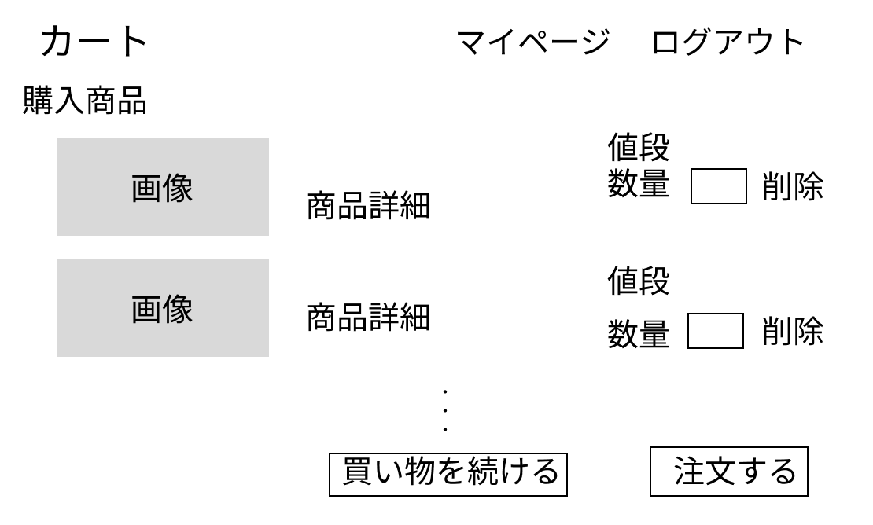
 |  |  |  |  |  |  |  |  |  | 1 マイページボタンを押下すると、マイページ画面(G1-2-1)に遷移する

④
⑤
 |  |  |  |  |  |  |  |  |  | 2 ログアウトボタンを押下すると、ログアウト処理を起動する
③
⑥
 |  |  |  |  |  |  |  |  |  | 3 商品の商品詳細を表示する

 |  |  |  |  |  |  |  |  |  | 4 商品の値段を表示する

 |  |  |  |  |  |  |  |  |  | 5 数量を変更したい場合は、数量テキストボックスに適当な数をいれる

 |  |  |  |  |  |  |  |  |  | 6 取り消しボタンを押下すると、その商品をカートから削除する
⑦
⑧
 |  |  |  |  |  |  |  |  |  | 7 買い物を続けるボタンを押下すると、マイページ画面(G1-2-1)に遷移する

 |  |  |  |  |  |  |  |  |  | 8 注文ボタンを押下すると、注文確定画面(G1-2-4)に遷移する

使用する部品
識別ID | ラベル |  | 入力／表示 | 部品の種類 |  | 表示桁数 | 入力桁数 | データ型 | 文字種 | 初期表示 | 設定元 | 設定先 | 説明
① | マイページ |  | - | ボタン |  | - | - | - | - | - | - | - | マイページに遷移するボタン
② | ログアウト |  | - | ボタン |  | - | - | - | - | - | - | - | ログアウト処理を起動するボタン
③ | 商品詳細 |  | 表示 | 文字列 |  | 191桁 | - | 文字列型 | - | 全角 |  |  | 商品の商品詳細を表示する
④ | 値段 |  | 表示 | 文字列 |  | 191桁 | - | 数値型 | - | 半角 |  |  | 商品の値段を表示する
⑤ | 数量 |  | 入力 | テキストボックス |  | 191桁 | - | 数値型 | - | 半角 |  |  | 数量を入力するテキストボックス
⑥ | 削除 |  | - | ボタン |  | - | - | - | - | - | - | - | 商品をカートから削除するボタン
⑦ | 買い物続ける |  | - | ボタン |  | - | - | - | - | - | - | - | マイページに遷移するボタン
⑧ | 注文する |  | - | ボタン |  | - | - | - | - | - | - | - | 注文処理を起動するボタン

（G1-2-5）
画面レイアウト定義
共通情報 |  | システム名 | オンラインショッピング |  |  |  |  |  |  |  |  |  |  | 作成者 | 原田
 |  | 工程名 | システム設計 |  |  |  |  |  |  |  |  |  |  | 作成日付 | 2022-07-29
 |  | ドキュメント名 | オンラインショッピング 画面設計書 |  |  |  |  |  |  |  |  |  |  | バージョン | v1.0
書誌情報 |  | 書誌名 | 販売管理システム 画面レイアウト |  |  |  |  |  |  |  |  |  |  | 更新者
 |  | 画面ID | G1-2-5 |  | 画面の名称 |  | 注文確定画面 |  |  |  |  |  |  | 更新日付
 |  | 概要 | 商品の購入の確定を通知する画面
レイアウト図 |  |  |  |  |  |  |  |  | 操作手順

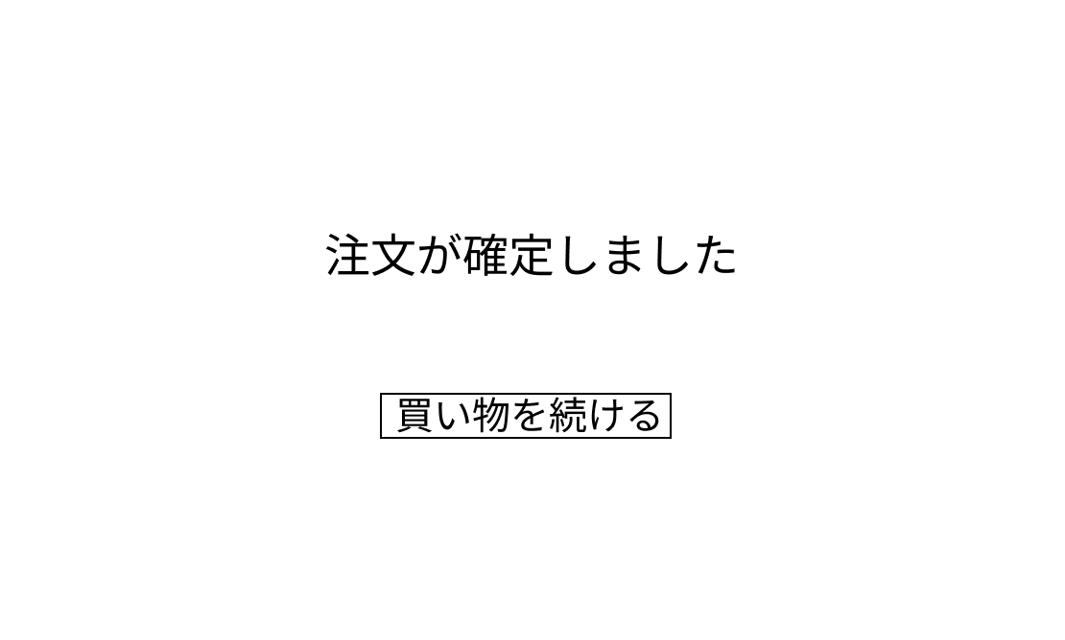
 |  |  |  |  |  |  |  |  |  | 1 買い物を続けるボタンを押下すると、マイページ画面(G1-2-1)に遷移する

①

使用する部品
識別ID | ラベル |  | 入力／表示 | 部品の種類 |  | 表示桁数 | 入力桁数 | データ型 | 文字種 | 初期表示 | 設定元 | 設定先 | 説明
① | 買い物続ける |  | - | ボタン |  | - | - | - | - | - |  |  | マイページに遷移するボタン

